行政事業レビューシート
 |  |  |  |  |  |  |  |  |  |  |  |  |  |  |  |  |  |  |  |  | 事業番号 |  |  |  |  |  | 0406
平成２７年度行政事業レビューシート |  |  |  |  |  |  |  |  |  |  |  |  |  |  |  |  |  |  |  | （ | 文部科学省 |  |  |  |  |  |  |  |  | ）
事業名 |  |  | 近現代建築資料の収集・保存 |  |  |  |  |  |  |  |  |  | 担当部局庁 |  |  |  | 文化庁 |  |  |  |  |  |  |  | 作成責任者
事業開始年度 |  |  | 平成２４年度 |  |  | 事業終了 （予定）年度 |  |  |  | 終了予定なし |  |  | 担当課室 |  |  |  | 長官官房政策課 |  |  |  |  |  |  |  | 政策課長 平林 正吉
会計区分 |  |  | 一般会計 |  |  |  |  |  |  |  |  |  | 政策・施策名 |  |  |  | 12 文化による心豊かな社会の実現 12-4 文化芸術振興のための基盤の充実
根拠法令 （具体的な 条項も記載） |  |  | 文化芸術振興基本法 第17条 |  |  |  |  |  |  |  |  |  | 関係する計画、通知等 |  |  |  | 文化芸術の振興に関する基本的な方針（第4次基本方針） （平成27年5月22日閣議決定）
主要政策・施策 |  |  |  |  |  |  |  |  |  |  |  |  | 主要経費 |  |  |  | その他の事項経費
事業の目的 （目指す姿を簡潔に。3行程度以内） |  |  | 文化芸術の振興に関する基本的な方針（第4次基本方針）に定める重点戦略「文化芸術の次世代への確実な継承」、及び重点的に取り組むべき施策「文化芸術分野のアーカイブ構築に向け、可能な分野から作品、資料等の所在情報の収集や所蔵作品の目録（資料台帳）の整備を進めるとともに、その積極的な活用を図る。」を踏まえ、近代以前の伝統的建造物に係る保存政策に比し十分とは言えない近現代建築について、その学術的・歴史的・芸術的価値を次世代に確実に継承して行く体制を構築する。
事業概要 （5行程度以内。別添可） |  |  | 我が国の近現代建築に関する資料（図面や模型など）については、その学術的・歴史的・芸術的価値が評価され、海外の美術館や大学等から譲渡の要請がある一方で、国内における保存体制は十分ではなく、貴重な資料が散逸等の危機に瀕している。近現代建築に関する資料の劣化、散逸、海外への流出などを防ぐため、平成24年度に湯島地方合同庁舎を一部改修・設備整備して設置された国立近現代建築資料館を拠点として、全国的な所在状況の調査・把握、関連資料を持つ機関（大学など）との連携、緊急に保護が必要な資料の収集・保管を行う。また、収集した資料群の調査、その成果の展示や普及活動を通じ、近現代建築とその関係資料に対する国民の理解増進を図る。
実施方法 |  |  | 直接実施、委託・請負
予算額・ 執行額 （単位:百万円） |  |  |  |  |  |  | 24年度 |  |  |  | 25年度 |  |  |  |  | 26年度 |  |  |  |  |  | 27年度 |  |  |  | 28年度要求
 |  |  | 予算の状況 | 当初予算 |  |  | 150 |  |  |  | 96 |  |  |  |  | 96 |  |  |  |  |  | 97 |  |  |  | 101
 |  |  |  | 補正予算 |  |  | ▲ 60 |  |  |  | - |  |  |  |  | - |  |  |  |  |  | -
 |  |  |  | 前年度から繰越し |  |  | - |  |  |  | - |  |  |  |  | - |  |  |  |  |  | - |  |  |  | -
 |  |  |  | 翌年度へ繰越し |  |  | - |  |  |  | - |  |  |  |  | - |  |  |  |  |  | -
 |  |  |  | 予備費等 |  |  | - |  |  |  | - |  |  |  |  | - |  |  |  |  |  | -
 |  |  |  | 計 |  |  | 90 |  |  |  | 96 |  |  |  |  | 96 |  |  |  |  |  | 97 |  |  |  | 101
 |  |  | 執行額 |  |  |  | 70 |  |  |  | 91 |  |  |  |  | 96
 |  |  | 執行率（％） |  |  |  | 78% |  |  |  | 95% |  |  |  |  | 100%
成果目標及び成果実績 （アウトカム） |  |  | 定量的な成果目標 |  |  |  | 成果指標 |  |  |  |  |  |  | 単位 |  |  | 24年度 |  |  |  | 25年度 |  |  | 26年度 |  |  | 目標最終年度
 |  |  |  |  |  |  |  |  |  |  |  |  |  |  |  |  |  |  |  |  |  |  |  |  |  |  |  | - | 年度
 |  |  | これまでに資料館が受け入れた資料65,000件について、活用に向けたデジタル化を実施する。 |  |  |  | 65,000件に対する累積デジタル化件数 ※24年度は活動していない。 |  |  |  |  |  | 成果実績 | 累積件数 |  |  | - |  |  |  | 16,500 |  |  | 28,500
 |  |  |  |  |  |  |  |  |  |  |  |  | 目標値 | 累積目標件数 |  |  | - |  |  |  | 12,000 |  |  | 24,000 |  |  | 65,000
 |  |  |  |  |  |  |  |  |  |  |  |  | 達成度 | ％ |  |  | - |  |  |  | 138 |  |  | 119
成果目標及び成果実績 （アウトカム） |  |  | 定量的な成果目標 |  |  |  | 成果指標 |  |  |  |  |  |  | 単位 |  |  | 24年度 |  |  |  | 25年度 |  |  | 26年度 |  |  | 目標最終年度
 |  |  |  |  |  |  |  |  |  |  |  |  |  |  |  |  |  |  |  |  |  |  |  |  |  |  |  | - | 年度
 |  |  | 資料館の活動により所在が判明し、受入方針が確定した資料14件の寄贈契約締結を実施する。 |  |  |  | 14件に対する累積契約締結件数 ※24年度は活動前、25年度は寄贈契約に向けた準備段階。 |  |  |  |  |  | 成果実績 | 累積件数 |  |  | - |  |  |  | - |  |  | 2
 |  |  |  |  |  |  |  |  |  |  |  |  | 目標値 | 件 |  |  | - |  |  |  | - |  |  | 4 |  |  | 14
 |  |  |  |  |  |  |  |  |  |  |  |  | 達成度 | ％ |  |  | - |  |  |  | - |  |  | 50
成果目標及び成果実績 （アウトカム） |  |  | 定量的な成果目標 |  |  |  | 成果指標 |  |  |  |  |  |  | 単位 |  |  | 24年度 |  |  |  | 25年度 |  |  | 26年度 |  |  | 目標最終年度
 |  |  |  |  |  |  |  |  |  |  |  |  |  |  |  |  |  |  |  |  |  |  |  |  |  |  |  | - | 年度
 |  |  | 毎年度の来場者数について前年度以上を目指す。 |  |  |  | 収集・調査の成果を展示会において確認した者の数（国立近現代建築資料館への来場者数） ※新規設定指標。24年度は活動していない。 |  |  |  |  |  | 成果実績 | - |  |  | - |  |  |  | 15,770 |  |  | 20,434
 |  |  |  |  |  |  |  |  |  |  |  |  | 目標値 | - |  |  | - |  |  |  | - |  |  | 15,770 |  |  | -
 |  |  |  |  |  |  |  |  |  |  |  |  | 達成度 | ％ |  |  | - |  |  |  | - |  |  | 129
成果目標及び成果実績（アウトカム）欄についてさらに記載が必要な場合はチェックの上【別紙１】に記載

活動指標及び活動実績 （アウトプット） |  |  | 活動指標 |  |  |  |  |  |  |  |  |  |  | 単位 |  |  | 24年度 |  |  |  | 25年度 |  |  | 26年度 |  |  | 27年度活動見込
 |  |  | 近現代建築資料の収集・調査の成果に基づく展示・図録作成等を実施する。 ※24年度は活動していない。 |  |  |  |  |  |  |  |  |  | 活動実績 | 回 |  |  | - |  |  |  | 2 |  |  | 2
 |  |  |  |  |  |  |  |  |  |  |  |  | 当初見込み | 回 |  |  | - |  |  |  | 2 |  |  | 2 |  |  | 2
単位当たり コスト |  |  | 算出根拠 |  |  |  |  |  |  |  |  |  |  | 単位 |  |  | 24年度 |  |  |  | 25年度 |  |  | 26年度 |  |  | 27年度見込
 |  |  | 調査事業等執行額／調査事業等件数 ※24年度は活動していない。 |  |  |  |  |  |  |  |  |  | 単位当たり コスト | 百万円 |  |  | - |  |  |  | 13 |  |  | 8 |  |  | 6
 |  |  |  |  |  |  |  |  |  |  |  |  | 計算式 | 百万円/件 |  |  | - |  |  |  | 64.3百万円/5件 |  |  | 31.4百万円/4件 |  |  | 31.4百万円/5件
平成27・28年度予算内訳（単位：百万円） | 費 目 |  |  |  | 27年度当初予算 |  |  |  | 28年度要求 |  |  | 主な増減理由
 | 諸謝金 |  |  |  | 2 |  |  |  | 2 |  |  | 管理経費の増
 | 職員旅費 |  |  |  | 0 |  |  |  | 0
 | 委員等旅費 |  |  |  | 1 |  |  |  | 1
 | 庁費 |  |  |  | 48 |  |  |  | 52
 | 情報処理業務庁費 |  |  |  | 15 |  |  |  | 15
 | 文化芸術振興委託費 |  |  |  | 31 |  |  |  | 31
 | 計 |  |  |  | 97 |  |  |  | 101

事業所管部局による点検・改善
 | 項 目 |  |  |  |  |  |  |  |  |  |  |  |  |  |  | 評 価 |  | 評価に関する説明
国費投入の必要性 | 事業の目的は国民や社会のニーズを的確に反映しているか。 |  |  |  |  |  |  |  |  |  |  |  |  |  |  | ○ |  | 建築資料の海外流出・散逸を防ぎ、次世代への継承に結実している。
 | 地方自治体、民間等に委ねることができない事業なのか。 |  |  |  |  |  |  |  |  |  |  |  |  |  |  | ○ |  | 特定の地域や資料に偏ることなく資料を群で収集・保管するには国レベルの関与が必要である。
 | 政策目的の達成手段として必要かつ適切な事業か。政策体系の中で優先度の高い事業か。 |  |  |  |  |  |  |  |  |  |  |  |  |  |  | ○ |  | 海外の研究機関等が我が国の建築資料を収集している状況下では喫緊の事業である。
事業の効率性 | 競争性が確保されているなど支出先の選定は妥当か。 |  |  |  |  |  |  |  |  |  |  |  |  |  |  | ○ |  | 適切な手続きに基づき支出先を選定している。
 | 受益者との負担関係は妥当であるか。 |  |  |  |  |  |  |  |  |  |  |  |  |  |  | ‐
 | 単位当たりコスト等の水準は妥当か。 |  |  |  |  |  |  |  |  |  |  |  |  |  |  | ‐
...
点検・改善結果 | 点検結果 |  | 本事業は、平成24年11月に設置された国立近現代建築資料館が、近現代建築資料のアーカイブズ構築に向けた取組に関するものであり、文化芸術の振興に関する基本的な方針（第4次基本方針）においても資料館の機能の充実について言及されている。 定型的な業務については一般競争入札、業務に創意工夫が求められる内容については公募を行うなど競争性・効率性の確保と、質の確保を目指した取組が行われている。
現状通り |  | １．事業評価の観点：本事業は、近代以前の伝統的建造物に係る保存政策に比し十分とは言えない近現代建造物について、その学術的・歴史的・芸術的価値を次世代に確実に継承して行く体制を構築する事業であり、予算執行状況の観点から検証を行った。 ２．所見：本事業は、十分な公告期間を確保するとともに、既存の関係機関と相互協力関係を構築、ネットワーク化を促進することで、建築資料に関するアーカイブズの内容を充実させており、現段階において特に見直すべき事由は見受けられない。今後は、データベースの相互利用に適したシステムに関する検討を行うとのことなので、引き続き、予算執行の適正化及び事業の充実化を進めてくこととする。
所見を踏まえた改善点/概算要求における反映状況
現状通り |  | －
備考

関連する過去のレビューシートの事業番号
平成22年度 |  |  | - |  |  |  |  | 平成23年度 |  |  | 新24-0060 |  |  |  |  |  |  | 平成24年度 |  |  |  |  | 24-0049
平成25年度 |  |  | 413 |  |  |  |  | 平成26年度 |  |  | 412
資金の流れ （資金の受け取り先が何を行っているかについて補足する）（単位：百万円） |  |  | ※平成26年度実績を記入。執行実績がない新規事業、新規要求事業については現時点で予定やイメージを記入。
 |  |  | なお、金額は単位未満四捨五入して記載していることから、合計が一致しない場合がある。
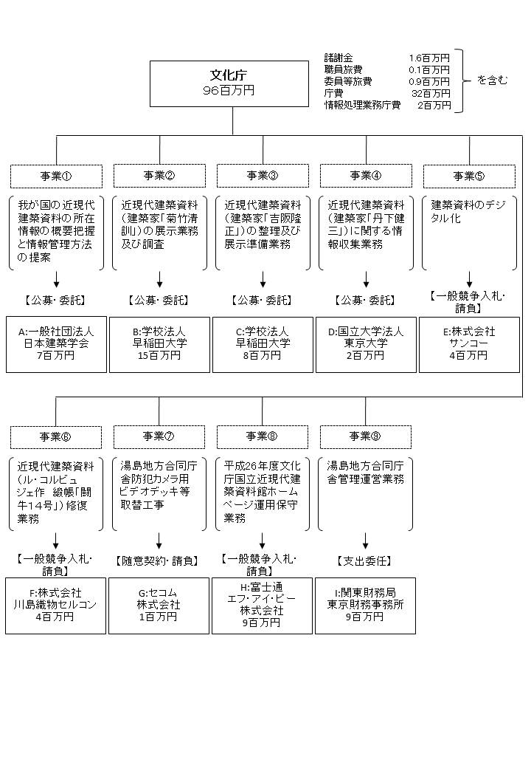

費目・使途 （「資金の流れ」においてブロックごとに最大の金額が支出されている者について記載する。費目と使途の双方で実情が分かるように記載） |  |  | A.一般社団法人日本建築学会 |  |  |  |  |  |  |  |  |  |  |  | E.株式会社サンコー
 |  |  | 費 目 |  | 使 途 |  |  |  |  |  |  |  | 金 額 (百万円） |  | 費 目 |  |  |  | 使 途 |  |  |  |  |  |  |  |  | 金 額 (百万円）
 |  |  | 諸謝金 |  | 調査謝金等 |  |  |  |  |  |  |  | 1 |  | 役務費 |  |  |  | 建築資料のデジタル化 |  |  |  |  |  |  |  |  | 4
 |  |  | 旅費 |  | 調査旅費等 |  |  |  |  |  |  |  | 5
 |  |  | その他 |  | 人件費、通信運搬費等 |  |  |  |  |  |  |  | 0
 |  |  | 一般管理費 |  |  |  |  |  |  |  |  |  | 1
...

